4.3 WinSCP接続
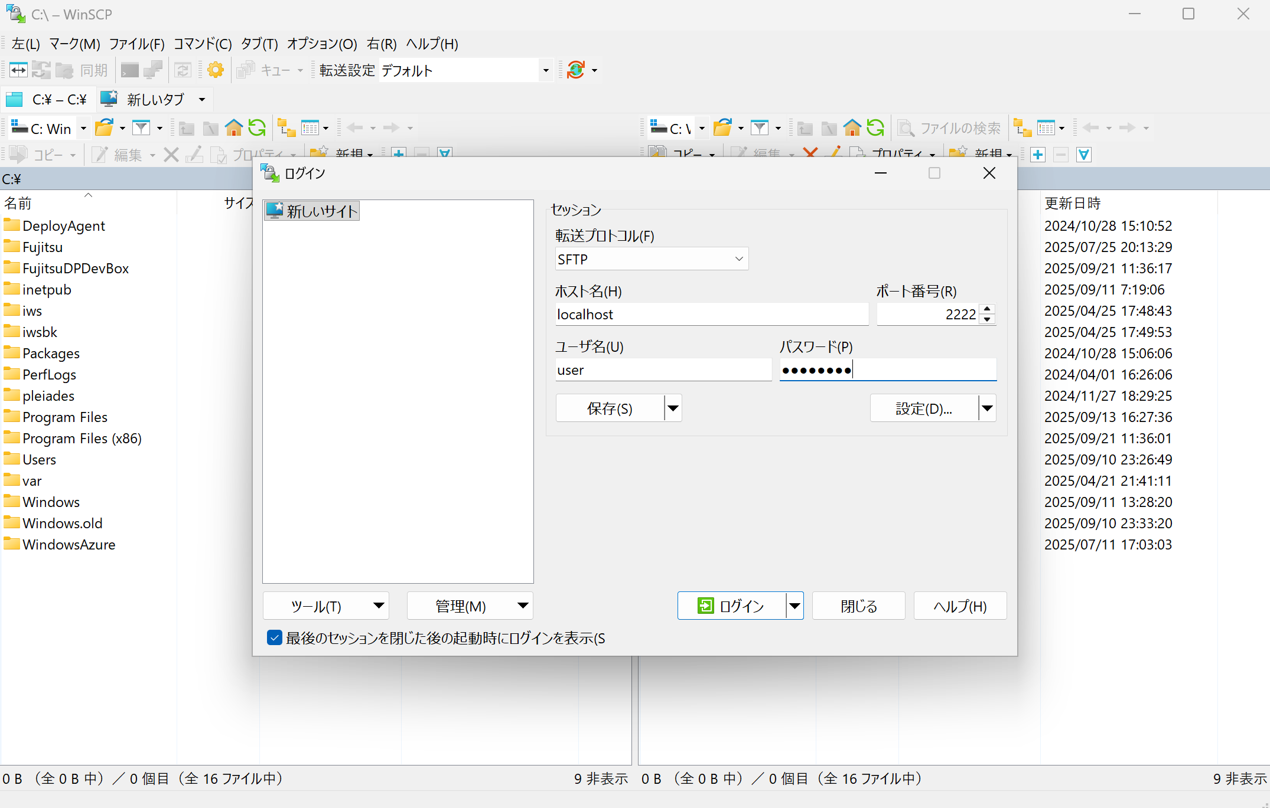
SBCP投信振替システム 環境利用ガイド |  |  |  | 4.3 WinSCP接続 | 作成日 | 更新日 | 作成者
 |  |  |  |  | 2025-09-30 | - | 富士通）福島

 | 4.3 WinSCP接続
 |  | クライアントVMとサーバVM間でファイル転送を行う場合、WinSCPを利用する。

 |  | 前提： 「4.2 トンネル作成」の手順②まで実行していること。

 |  | ① | WinSCPアプリを起動する。
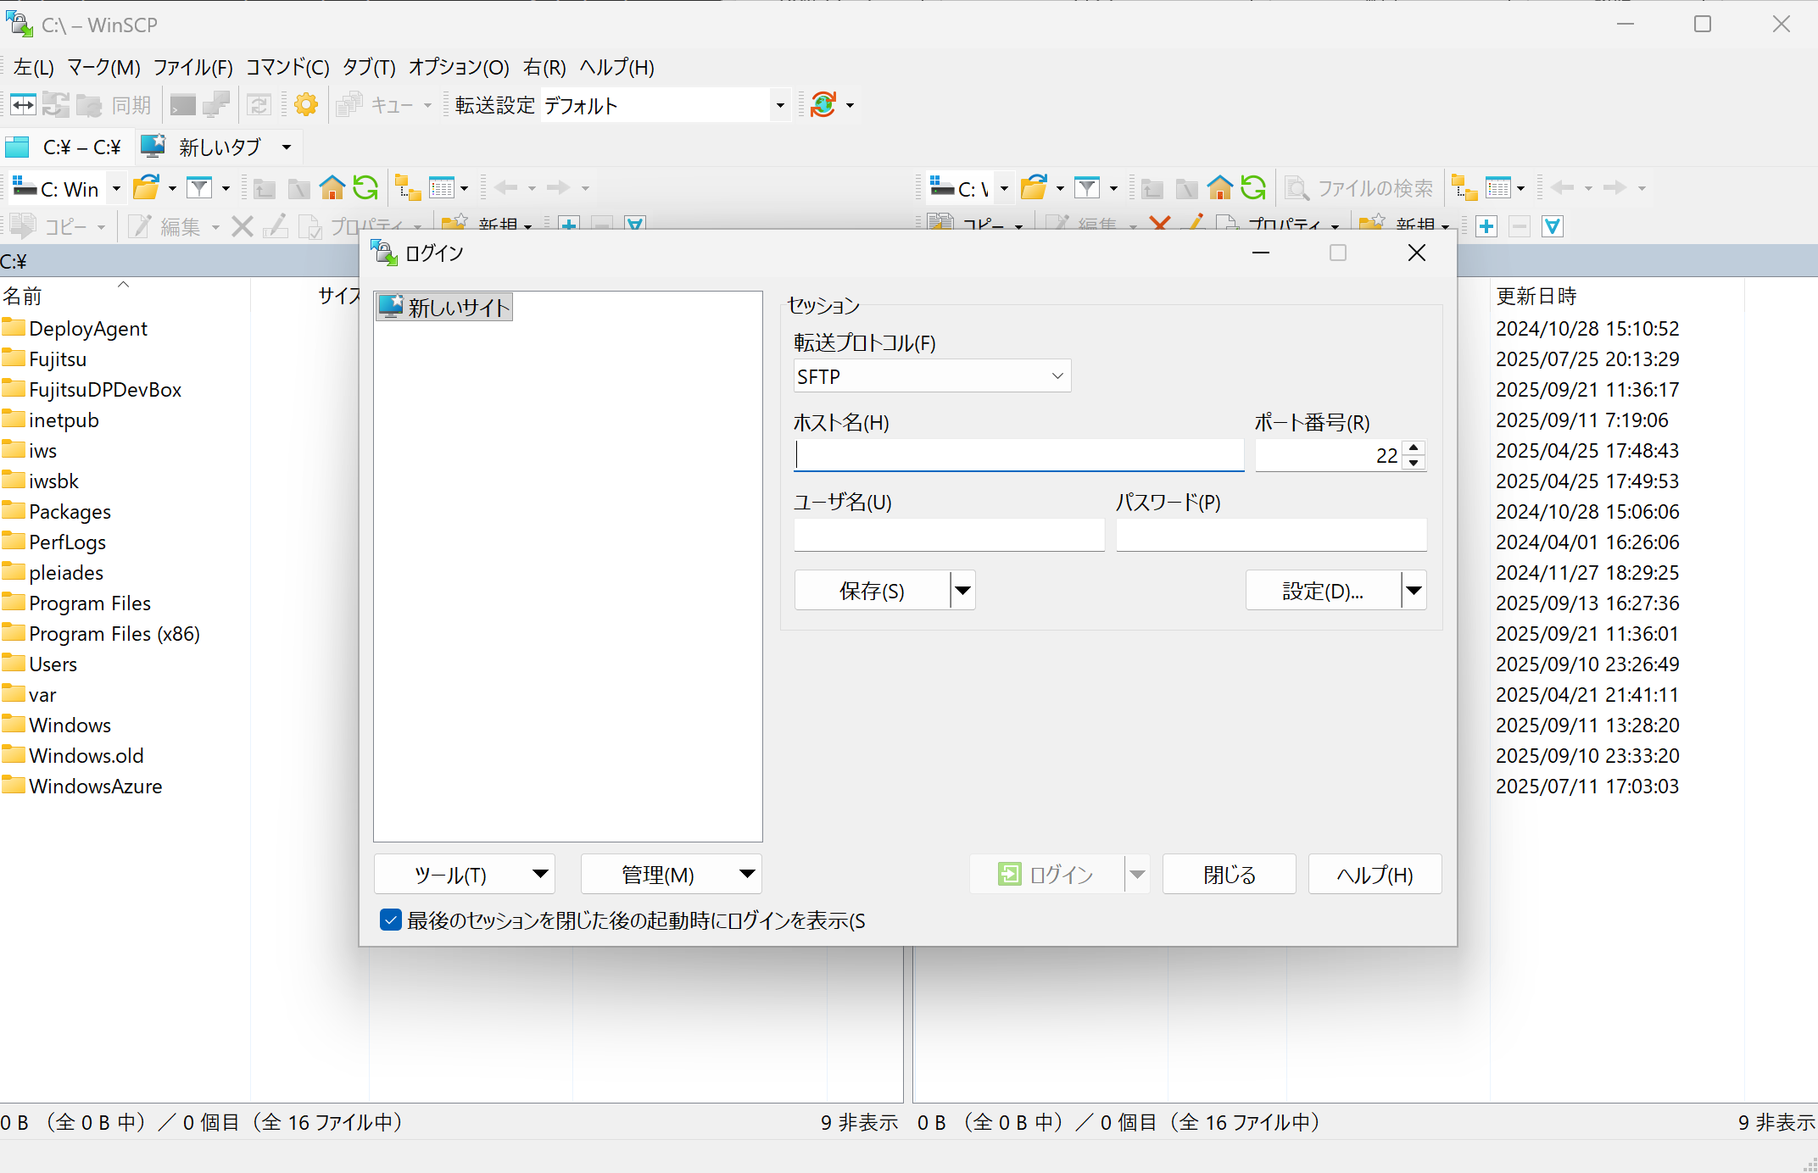

 |  | ② | 以下のように入力し、ログインをクリックする。
 |  |  | ホスト：localhost
 |  |  | TCPポート：2222
 |  |  | ユーザ名、パスワード：【別紙1】サーバのユーザ一覧を参考に入力する。

